Sheet1
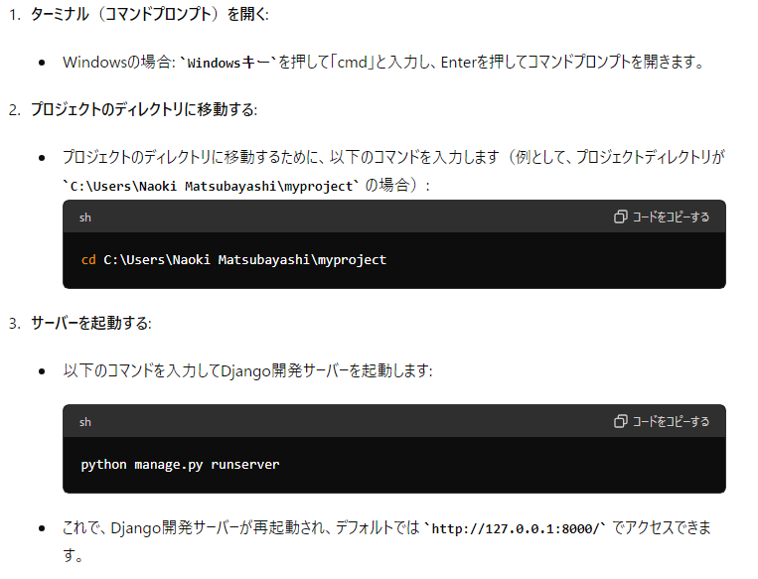
PCをシャットダウンした後、Djangoプロジェクトのサーバーを再起動する必要があります。Djangoは開発中に使う簡易サーバーを提供していますが、これはPCがシャットダウンされると停止します。以下に、サーバーを再起動する手順と、その仕組みの説明をします。

 | ターミナル（コマンドプロンプト）を開く:

 | Windowsの場合: Windowsキーを押して「cmd」と入力し、Enterを押してコマンドプロンプトを開きます。

 | プロジェクトのディレクトリに移動する:

 | プロジェクトのディレクトリに移動するために、以下のコマンドを入力します（例として、プロジェクトディレクトリが C:\Users\Naoki Matsubayashi\myproject の場合）:
 | sh
 | コードをコピーする

 | cd C:\Users\Naoki Matsubayashi\myproject
 | サーバーを起動する:

 | 以下のコマンドを入力してDjango開発サーバーを起動します:

 | sh | python manage.py runserver
 | コードをコピーする
 | python manage.py runserver

 | これで、Django開発サーバーが再起動され、デフォルトでは http://127.0.0.1:8000/ でアクセスできます。

 |  | http://127.0.0.1:8000/

Sheet2
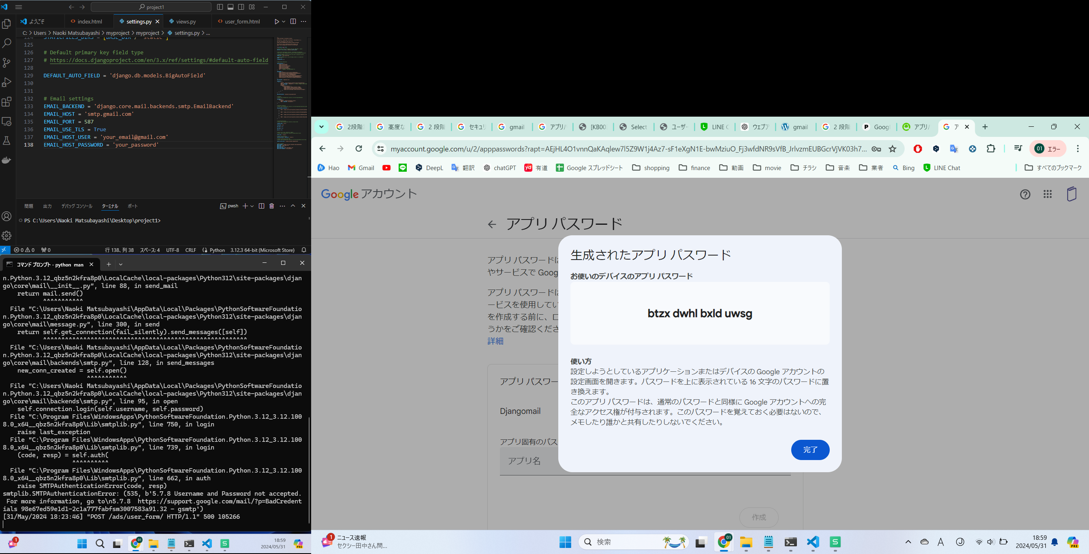

管理画面・UI・HPの３種類が表示
UIにて、送信ボタンをおすと、サンキュー画面に切り替わる

送信ボタンを押すと、 広告主 管理者 オーナーにメールが行く

UIのデザイン調整

どのサーバーが良いか比較検討

サーバー契約・入金

サーバーに乗せて、スマホで動くか確認

 | アプリパスワード | btzx dwhl bxld uwsg

